A factory
< 종이에 F-분포를 그려보고 위의 결과를 표시해보세요 >

[ 순서 ]
1. 가장 무난한 F-분포를 그려주세요 ( 이렇게 )
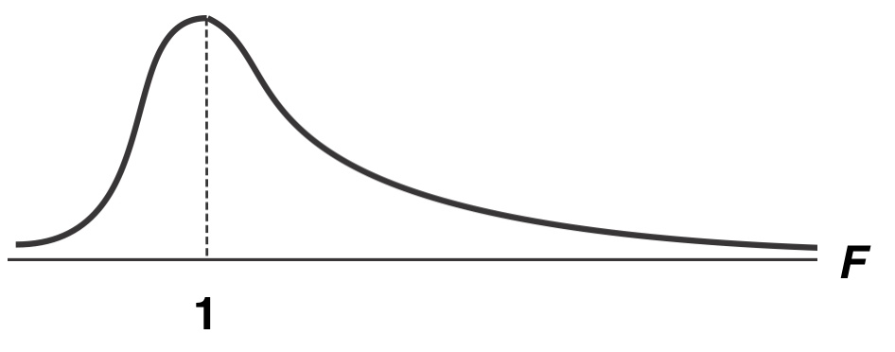

2. ANOVA table 에서 F값, P-value값, P crit값을 F-분포 상에 적어 넣으세요
3. 유의수준 0.05에 해당하는 위치에 세로로 선을 그으세요
4. 채택영역, 기각영역을 나누세요
5. 결과를 해석하세요

